상품제안서
이모바일 CA1030 LOCKER 3.1 | 상품코드: F15067

 |  |  |  |  |  |  | 02-412-0044 | www.easy1.co.kr
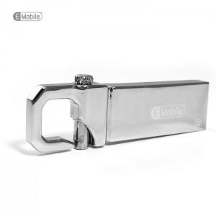

【상세/제작정보】

【인쇄/포장옵션】 | 레이저 / 포장지포장

【공급단가】 | 수량 | 100~ | 500~ | 1,000~ | 2,000~ | 3,000~
*VAT별도 | 8G | 6,810원 | 6,700원 | 6,540원 | 6,380원 | 6,270원
 | 16G | 7,950원 | 7,820원 | 7,630원 | 7,440원 | 7,310원
 | 32G | 9,090원 | 8,940원 | 8,720원 | 8,500원 | 8,360원
 | 64G | 17,040원 | 16,770원 | 16,360원 | 15,950원 | 15,680원

【상품 URL】 | http://www.easy1.co.kr/src/goods_detail.php?gdno=15067

